상품제안서
텀스 슈슈 클립 텀블러 425ml | 상품코드: F17859

 |  |  |  |  |  |  | 02-412-0044 | www.easy1.co.kr
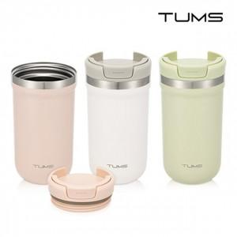

【상세/제작정보】 | <p><span style="font-size: 12pt;"><b>* 배송비- 한박스 25개 / 5000원별도</b></span></p>

【인쇄/포장옵션】 | 실크, 레이저 / 포장지포장

【공급단가】 | 수량 | 100~ | 300~ | 500~ | 1,000~ | 3,000~
*VAT별도 | 단가 | 9,900원 | 9,500원 | 9,250원 | 9,100원 | 8,900원

【상품 URL】 | https://dev.easy1.co.kr:443/src/goods_detail.php?gdno=17859

